2023.07
통신, 방송, 광고계 여럿 소식 & 컨텐츠,마케팅,PR 단신 - 7월 Issue 요약

* 넷플릭스 '계정 단속' 효과 쏠쏠…속수무책 디즈니·워너브라더스
- 콘텐츠 제작에 막대한 자금을 쏟아붓는 넷플릭스 주가가 고공행진하는 반면 원조 미디어 기업들이 긴 침체기에 빠짐
- 넷플릭스는 전 세계적인 성공을 거둔 오징어 게임의 후속작에 약 1천억 원, 첫 편의 4배 이상의 제작비를 투입하는 한편 계정 공유 금지를 확대하며 구독자 확보에 사활을 거는 반면,
- 디즈니와 워너브라더스 디스커버리, 파라마운트 글로벌 등 이른바 레거시 미디어로 분류된 기업들은 야심 차게 시도한 스트리밍 구독자 수 둔화와 밸류에이션 하향에 직면
- 파라마운트는 올해 1분기 스트리밍 부문에서 5억 1천만 달러(약 6,700억 원) 손실을 입었고, 광고시장의 약세로 인해 배당금까지 삭감 (이 여파로 파라마운트 글로벌 클래스 B 주가는 지난 5월 초 실적 발표 직후 급락해 -10.02%로 부진한 흐름을 지속 중)
- 디즈니를 되살리기 위해 복귀한 밥 아이거 최고경영자 역시 난관에 직면 : 밥 아이거는 복귀 직후 오랜 동료였던 크리스틴 매시 최고재무책임자를 포함 최근 7천 명의 직원을 해고하고, 비용 절감을 위해 스트리밍 서비스를 축소 (디즈니 주가는 6월26일 기준 연간 -0.98%로 약세를 지속 중)
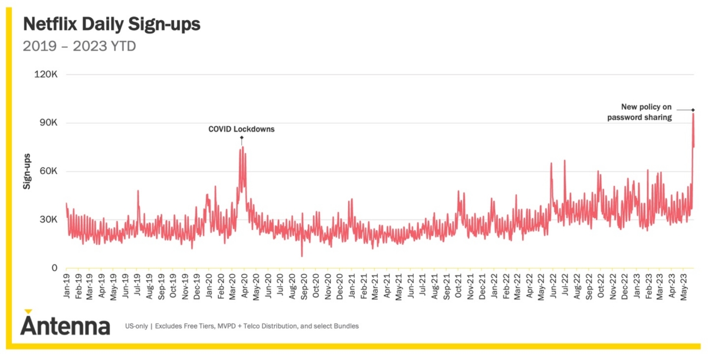
- 일본 닌텐도와 함께 '슈퍼마리오 브라더스 무비'를 선보여 10억 달러 이상의 성적으로 흥행에 성공한 NBC 유니버설도 정작 주가는 연중 -5%대 하락 중
- 영화 '플래시'로 DC 스튜디오 슈퍼 히어로 라인업을 정비 중인 워너브라더스 디스커버리가 연간 23% 상승 중이지만, 역시 감원과 스트리밍 부문 정비로 인한 우려가 커지는 중
- 국내 지상파 방송을 중심으로 한 웨이브를 비롯해 티빙, 왓챠 등 3사의 지난해 합산 영업손실은 2,859억 원으로 2021년에 기록한 1.517억 원보다 적자폭이 크게 증가
(같은 기간 월 이용자 증가율은 46%에서 8%로 급감하는 등 업계 위기감이 커지는 중)
- 전통적인 미디어 기업들이 줄줄이 생존 위기에 몰린 것과 달리 스트리밍 시장을 쥔 넷플릭스는 계정 유료화 조치로 인한 실적 회복 기대로 올해 들어 이날까지 43.76% 강세를 기록 중
- 데이터 분석업체 안테나에 따르면 지난달 5월 23일 미국 내에서 넷플릭스 계정 공유 유료화 정책을 밝힌 뒤 나흘간 신규 가입자 수가 약 7만 3천 명, 5월 26일과 27일 이틀간 10만 명이 증가
- 이와 관련 미 월가는 넷플릭스의 구독자 증가를 이유로 웰스파고가 종전 목표가 400달러에서 500달러, JP 모간은 470달러로 목표주가를 상향 조정
- JP 모간은 넷플릭스 계정을 공유하는 사용자들이 약 1억 명으로 추산하고, 새로운 유료화 정책으로 연내 1,400만 명의 신규 구독자를 확보할 수 있을 것으로 전망

* BBC 등 세계 공영방송, KBS 수신료 분리징수 우려
- 영국 BBC, 프랑스 텔레비전, 독일 ZDF 등 세계 공영방송사가 22일 KBS 수신료 분리징수 관련 공동성명을 발표
(공영방송의 자금 조달 메커니즘을 바꾸는 정부의 시행령 개정안이 한국 공영방송사 재정·운영 가능성을 약화시킬 것이라고 우려)
- 세계 8대 공영방송사 사장 협의체인 GTF(Global Task Force for public media)는 성명을 통해 시행령 개정 시 "KBS는 재정적으로 심각한 손상을 입고, 공적 책무를 수행할 수 없게 돼 한국인들에게 제공하는 프로그램과 서비스가 위험에 빠질 것"
(GTF는 2020년 결성했으며 KBS를 비롯해 영국 BBC, 프랑스 텔레비전, 독일 ZDF, 호주 ABC, 캐나다 CBC·Radio-Canada, 스웨덴 SVT, 뉴질랜드 RNZ가 참여)
- BBC 등 주요 공영방송 사장들은 "허위정보와 여론 양극화가 심해지고 있는 시기에 많은 공영방송사가 큰 위협에 직면해 있다"면서도 "민주주의 가장 큰 강점 중 하나인 공영방송을 약화시킬 때가 아니"라고 지적
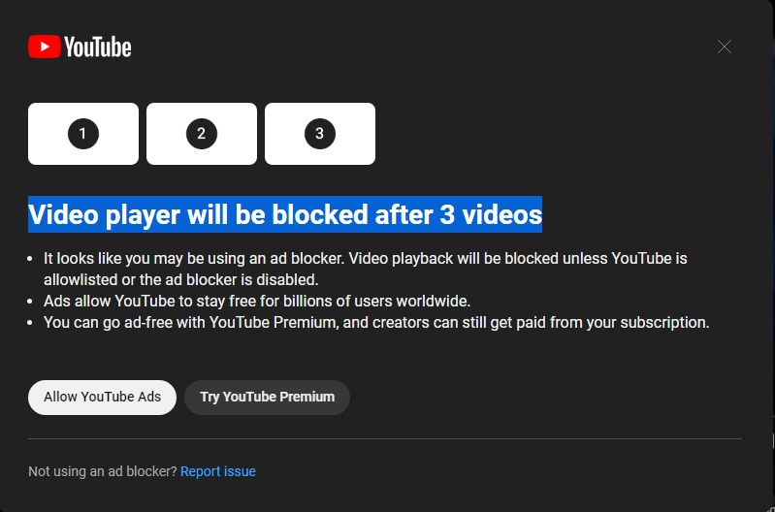
- 방통위는 16일 방송법 시행령 개정안을 입법 예고, TV방송 수신료 징수 업무를 위탁 받은 자가 고유업무와 결합해 수신료를 고지·징수하지 못하도록 변경하는 내용이 골자
- 입법예고 기간은 통상 40일 이상 둬야 하지만, 방통위는 이번 개정안을 긴급한 사안으로 보고 10일로 줄임, KBS는 21일 헌법재판소에 방송법 시행령 개정 절차 진행정지 가처분 신청

* 유튜브, 광고 차단기 사용 제한 나선다 “경고 무시하면 동영상 못 봐”
- 유튜브는 “소규모 실험”을 통해 일부 사용자에게 광고 차단기를 끄거나 프리미엄 요금제에 가입하라는 메시지를 표시하고 있고, 유튜브의 메시지를 무시하면 동영상을 볼 수 없게 됨
- 이 제한이 적용되는 경우 “광고 차단기를 사용 중인 것 같다. 유튜브를 허용 목록에 추가하거나 광고 차단기를 비활성화하지 않으면 동영상 재생이 차단된다”라는 팝업 메시지가 올라옴
- 한 유튜브는 광고 덕분에 “전 세계 사용자 수십억 명이 유튜브를 무료로 이용할 수 있는 것”이라며 광고 없이 계속 이용하려면 유튜브 프리미엄에 가입해야 한다고 명시
(팝업 메시지에는 3개의 동영상 썸네일 슬롯이 표시되는데, 이는 앞으로 시청할 수 있는 동영상 개수를 의미)
- 유튜브는 블리핑 컴퓨터에 보낸 성명에서 “광고 차단기를 활성화한 사용자에게 유튜브 광고를 허용하거나 유튜브 프리미엄을 사용해 보도록 촉구하는 소규모 실험을 전 세계적으로 진행하고 있다”라고 설명
(또한 경고에도 불구하고 광고 차단기를 계속 사용한다면 재생을 비활성화할 것이라고 설명)
- 갑작스러운 광고 차단기 제한 조치는 유튜브의 광고 수익 감소가 원인? 지난 4월 테크크런치의 보도에 따르면, 유튜브의 광고 수익은 2022년 1분기와 2023년 1분기 사이 감소

* 광고 매출 줄어든 유튜브, 온라인 게임 시장서 활로 찾나
- 구글이 유튜브를 통해 온라인 게임 산업 진출을 모색 중 : 온라인 광고 시장이 얼어붙고, 동영상 스트리밍 시장의 경쟁이 격화되자 게임을 출구로 삼았다는 분석
- 6월23일(현지시간) 월스트리트저널(WSJ)은 구글이 임직원에게 보낸 이메일을 인용해 유튜브가 온라인 게임 서비스를 제공하기 위한 내부 테스트에 들어갔다고 밝힘 : 임직원 대상 시험 서비스의 이름은 ‘플레이어블(Playables)’
- 서비스는 유튜브 웹 브라우저나 구글 안드로이드와 애플 iOS 앱(애플리케이션)을 통해서 접속할 수 있음/ 다만 유튜브가 게임 서비스로 어떻게 수익을 낼 것인지 등은 비공개
- 동영상 플랫폼인 유튜브가 온라인 게임 시장에 문을 두드리는 건 기존 수익 창구인 광고 매출의 부진 탓 : 알파벳(구글의 모회사) 공시에 따르면 지난 1분기 유튜브를 통한 광고 매출은 66억9000만 달러(약 8조8000억원)
- 전년 동기(68억7000만 달러) 대비 2.6% 감소했고 직전 분기(79억6000만 달러) 보다는 15.9%감소/ 지난해 4분기에 이어 2분기 연속 줄어든 수치. 경기가 얼어붙으며 기업들이 광고 집행을 줄이고, 틱톡 등 짧은 길이의 영상인 ‘숏폼’ 플랫폼과의 경쟁이 심화했기 때문으로 분석
- 유튜브의 경쟁력은 게임 관련 영상을 시청하다가 해당 게임으로 넘어갈 수 있다는 점, 유튜브는 아마존의 ‘트위치’와 더불어 전 세계 게이머들이 가장 많이 사용하는 스트리밍 서비스 중 하나

광고회사 PT 05월~07월 종합편_(기획, 제작, AOR 구분 별도표기) : 5,6월 결과 * 7월 업데이트 Ver.

★BIG
PT 일자 | 광고주 | 품목 | 빌링 (억원) | 참여사 |  | 기존사 | 선정사(결과) | 비고
2023-07-14 | 카카오 모빌리티 | 카카오T 퀵 | 45 | 차이, HS AD, 대홍, TBWA, SM C&C |  | HS AD
2023-07-07 | 삼성물산 | SSF SHOP |  | 제일, TBWA, 디렉터스컴퍼니 |  | TBWA
★BIG
2023-07-05 | 라포랩스 | 퀸잇 | 50 | 제일, 이노션, HS AD, SM C&C, 오버맨 |  | 이노션
★BIG
2023-07-04 | SK지오센트릭 | 브랜드 PR | 50 | 제일, TBWA, SM C&C
★BIG
2023-07-04 | 11번가 | 슈팅배송(2차) | 60 | SM C&C, 오버맨外 |  | 오버맨
★BIG
2023-07-04 | 티빙 | 브랜드 PR | 50 | 제일, TBWA, SM C&C
★BIG
2023-07-03 | LG전자 | 오브제 컬렉션 | 55 | HS AD, TBWA, 디렉터스컴퍼니 |  | HS AD
★BIG
2023-07-03 | 동국제약 | 치센 CR | 50 | TBWA, KECC, 오버맨 |  | KECC
2023-06-28 | 하이트진로 | 소주 CR | 130 | 제일, SM C&C, DDB, 한컴, 타이타늄22 |  | 한컴
2023-06-28 | 플레이워드 | 씰M | 20 | 차이, 오리콤, 하바스, 팀민트外
★BIG
2023-06-26 | 유비소프트 | 더디비전 리서전스 | 20 | 오리콤, DDB, 펜타클, 애드쿠아, 크렉티브
★BIG
2023-06-26 | 코오롱스포츠 | 안타티카 | 50 | 제일, 이노션, 한컴 |  | 이노션
★BIG
2023-06-21 | SL바이오텍 | 뉴트리코어 | 110 | 이노션, 대홍, HS AD
2023-06-19 | 파마리서치 | 리쥬란 | 50 | 이노션, HS AD, TBWA |  | HS AD
2023-06-15 | 동화약품 | 마그랩 | 35 | 오버맨外
★BIG
2023-06-14 | 수협중앙회 | PR | 25 | 농심, 애드리치, 스프링컴外 |  | 매쓰시엔지 |  | ※ 일본 오염수 방류 PR
2023-06-07 | K2코리아 | K2 CR | 100 | HS AD, TBWA, DDB, 차이컴 |  | HS AD | HS AD
★BIG
2023-06-07 | 파마리서치 | 리쥬란 | 45 | 이노션, HS AD, TBWA |  | HS AD
★BIG
2023-06-07 | SK엔무브 | 기업PR | 110 | 제일, 대홍, TBWA, SM C&C, 디블렌트外 |  | TBWA | 제일기획
2023-06-07 | 동국제약 | 판시딜 | 80 | 대홍, 오리콤, 동국헬스케어홀딩스 |  | 대홍 | 오리콤
2023-06-07 | 국민연금공단 | 브랜드PR | 45 | 농심, DDB外 |  |  | 농심
2023-06-02 | 국민은행 | 9 to 6 Bank | 30 | 오리콤, 엘베스트 |  |  | 오리콤 | ※ Pool
★BIG
2023-06-02 | 넥슨 | 빌딩앤파이터 | 45 | DDB外 |  |  | 그랑몬스터
★BIG
2023-05-31 | 하나은행 | 브랜드PR | 80 | 대홍, SM C&C, 한컴外 |  |  | 대홍 | ※ CR社 : 크리에이티브 멋
2023-05-31 | 에이스침대 | Annual | 180 | 대홍, 오리콤, DDB, 한컴 |  | 오리콤 | 오리콤 | ※ Final : 오리콤 vs 한컴
★BIG
2023-05-30 | 더케이커넥트 | 아이더 CR | 110 | 제일, HS AD, TBWA, 오버맨 |  | TBWA | TBWA | ※ AOR社 : HS AD
2023-05-26 | LG전자 | 브랜드 PR | 50 | HS AD, TBWA, SM C&C, 엘베스트, 디렉터스컴퍼니 |  | HS AD
2023-05-26 | 유한양행 | 해피홈 | 35 | 대홍, 엠얼라이언스(맥켄), 타이타늄22, 그랑몬스터外 |  |  | 대홍
2023-05-24 | CJ올리브영 | 23년 Annual | 80 | 제일, HS AD, SM C&C, 메이트, 오버맨 |  | 엘베스트 |  | PT 철회
★BIG
2023-05-23 | 바이트댄스 | 틱톡 | FEE | TBWA, SM C&C, 오버맨, 원더랩, 온보드 |  | SM C&C | 하입비스트
★BIG
2023-05-22 | 포스코 | 기업PR | 45 | 제일, SM C&C, 타이타늄22, 디렉터스컴퍼니, 그랑몬스터 |  |  | 그랑몬스터 | ※ 포스코홀딩스 대행 : 타이타늄22
2023-05-19 | 사랑의 열매 | 브랜드PR | 50 | 애드리치外 |  | 대학내일
2023-05-18 | LG전자 | 워시타워 (디지털) | 10 | HSAD, 브라이언에잇, 디렉터스컴퍼니 |  | HS AD | 브라이언에잇
★BIG
2023-05-17 | 에스텍시스템 | 새니텍 | 20 | 타이타늄
2023-05-12 | 경동나비엔 | 23년 Annual | 80 | 이노션, HS AD, TBWA, 디블렌트 |  | HS AD | TBWA
★BIG
2023-05-10 | 혼마골프 | 골프 클럽디지털 | 30 | 대홍, 디블렌트, 프로그골프 |  | 디블렌트 |  | Drop : 대홍
★BIG
2023-05-10 | 홈플러스 | Annual | 150 | 제일, 레오버넷, 엠얼라이언스, 엘베스트, 디컴外 |  | 그랑몬스터 | HS AD
2023-05-09 | KB캐피탈 | KB차차차 (중고차) | 50 | 오리콤, 엘베스트, 차이컴 |  | 엘베스트 | 차이컴
2023-05-04 | 유한건강생활 | 이너플로라 | 15 | BBDO, 오버맨 |  | 오버맨 | 오버맨
★BIG
2023-05-03 | 쏘카 | 브랜드PR | 40 | 이노션, TBWA, 애드쿠아 |  | 이노션 | 이노션
2023-05-02 | 덴티움 | 브랜드PR | 65 | 이노션, TBWA, 오리콤, SM C&C |  |  | SM C&C

광고회사 전파광고(지상파, 종편, CATV한) 07월 매출 _ ※유의※ 타매체 (디지털, 옥외, 인쇄, IPTV등) 집계 미반영
◈ 공중파/ 종편/ CATV 매출 (外매체 제외, 上Cell 지상파 下Cell 종편+케이블 순) : 본 계수는 대외비로 분류됩니다. 단순 영업 참고용으로 외부 유출은 지양/ 회사별 청약완료후, 매월초 당월계수 공유
※ 미집계 순위권內(~TOP 10) Agency : 퍼블리시스원, 미디어브랜즈코리아(舊.유니버설맥켄), 차이커뮤니케이션등 3개사 대외비로 블라인드
(단위 : 억원) | 2023. 07 (Start계수) | 전월 마감액 (23'06) | 2023년 ~07 합산 계수 | 2022년 ~07 합산 계수 | 7月 Client Isuue (전월대비 증감 광고주 한)
이노션 | 66.0 | 84.0 | 1298.0 | 1213.0 | [감소] 현대차, 한화그룹
 | 85.0 | 127.0
SUM | 151.0 | 187.0
제일기획 | 50.0 | 75.0 | 1029.0 | 1913.0 | [감소] 동서식품, 블리자드, 헤이딜러
 | 72.0 | 110.0
SUM | 122.0 | 185.0
대홍기획 | 38.0 | 42.0 | 778.0 | 1175.0 | [감소] 쿠쿠, 새마을금고
 | 50.0 | 55.0
SUM | 88.0 | 97.0
HS AD | 50.0 | 72.0 | 677.0 | 1091.0 | [감소] LG전자
 | 60.0 | 46.0
SUM | 110.0 | 118.0
TBWA | 42.0 | 53.0 | 507.0 | 829.0 | [감소] 신세계유니버스, 바디프랜드, 피플라이프
 | 53.0 | 54.0
SUM | 95.0 | 107.0
SM C&C | 17.0 | 35.0 | 434.0 | 385.0 | [감소] SK텔레콤, 동아제약
 | 25.0 | 30.0
SUM | 42.0 | 65.0
Dentsu korea | 27.0 | 19.0 | 324.5 | 479.0 | [증가] 샤크닌자, 아사히맥주, Ponos [감소] 대원제약
 | 38.0 | 29.0
SUM | 65.0 | 48.0
Group M | 6.0 | 9.0 | 291.0 | 379.0 | [유지] 제스프리, 하리보, 케이삼흥 [종료] 템퍼, 하겐다즈
 | 12.0 | 16.0
SUM | 18.0 | 25.0
오리콤 | 9.0 | 7.0 | 180.5 | 285.0 | [감소] KB국민카드, 노랑푸드
 | 12.0 | 17.0
SUM | 21.0 | 24.0
한컴 | 10.0 | 7.0 | 109.0 | 94.0 | [감소] 동아오츠카 증가, 아웃백, 빙그레
 | 8.0 | 11.0
SUM | 18.0 | 18.0

지상파 매출_ 23년 6월 마감 & 23년 7월 시작 (당월 시작계수 추후 변동 가능성)

(단위 : 억원) | 2023. 07 (Start계수) | 2022.. 07월 (Start계수) | 2023. 06 (End계수) | 2022. 06 (End계수)
KBS-2TV | 120 | 130 | 178 | 207
MBC-TV | 125 | 130 | 167 | 212
SBS-TV | 140 | 150 | 230 | 333
Total (광고매출 only) | 385 | 410 | 575 | 752

종합/유선채널 매출_2023.07月 (당월 시작계수 추후 변동 가능성)
◈ 종합/유선 방송사 매출 (기타 채널 제외) : 본 계수는 대외비로 분류됩니다. 단순 영업 참고용으로 외부 유출은 지양/ 채널별 마감후, 매월초 전월계수 공유
(단위 : 억원) | 2023. 07 (Start계수) | 2023. 06 (최종마감) | 2023. ~07 누적계수 | 2022. ~07 누적계수 | 7月 채널별 증감 (전월대비)
CJ E&M | 250 | 350 | 2090 | 3019 | (증가) 없음 (감소) tvN, tvN Sports, OCN Movies, OCN Movies2, Mnet, Tooniverse, OCN Thrills,, 중화TV, OCN, tvN Story, tvN Drama, story, CGV, Superaction, OGN, DIA TV, tvN Show
JTBC mediacomm + Plus | 188 | 208 | 1262 | 1201 | (증가) JTBC2, Golf, Golf & Sports (감소) JTBC, JTBC4
TV Chosun | 140 | 185 | 1193 | 705 | N/A
MBN | 101 | 109 | 725 | 753 | N/A
Channel A | 83 | 93 | 605 | 781 | N/A
MBC Plus | 54 | 67 | 423 | 532 | (증가) 없음 (감소) Every1, Drama, Music, ON, sports+1, sports+2, NET, MBC M
KBS N | 44 | 58 | 343 | 431 | (증가) Kids, KBS 스토리 (감소) KBS Drama, JOY, N sports, N life
SBS Plus | 33 | 46 | 300 | 374 | (증가) 없음 (감소) Plus, funE
ENA | 39 | 45 | 286 | 305 | (증가) O Life (감소) ENA, ENA Drama, ENA Play, ENA Story, SkySports, ONCE, ONT, 헬스, CHING
T Cast | 31 | 36 | 250 | 308 | (증가) Fashion N (감소) E, Dramacube, Screen, NOW(FOX), MX(FX), CH view, CineF, Champ, 채널에버
SBS MediaNET | 26 | 51 | 236 | 273 | (증가) 없음 (감소) Golf, Sports, CNBC, Kizmom(舊.Nicklodeon), MTV, SBS Biz, SBS F!L
SPOTV | 15 | 21 | 95 | 109 | N/A
IHQ | 10.7 | 14.2 | 81 | 100 | (증가) 없음 (감소) IHQ, SandBOX, CUBE TV, IHQ Drama
UPdate
OTT top10 : 통합, 넷플릭스, 디즈니, 티빙 (출처 : kino lights, 7월 4일자 rank)

KAI (광고경기 전망지수) _ 2023 7월 전망
◈ KAI지수 : 전국 주요 광고주(458개) 대상의 온라인/ 전화 사전조사를 토대로 한, 국내 주요 광고매체의 경기변동을 주기적으로 조사/ 광고 경기를 진단함 _ KOBACO
KAI가 기준치인 100인 경우 광고비 증가 응답업체수와 광고비 감소 응답업체수가 같음을 의미하며, 100초과인 경우에는 광고비 증가 ▶ 응답 업체수가 광고비 감소 응답체 수보다 많음을, 100미만인 경우 에는 그 반대임을 나타냄
[매체별 전망] : 100KAI 초과 상위 매체 ▶ 전년 동월 대비 온라인/모바일 배너 & 방송광고 소폭 감소세 (外 100이하 지수로 전망)

[광고주 업종별 전망] : 100KAI 초과 상위 업종 ▶화학공업> 교육 및 복지후생> 기초재> 서비스> 식품 순

UPdate
KOBACO 매체유형별 2017~2023 광고비 (단위 : 백만원)
◈ 2015년 8월 통계청으로부터 국가 통계 (승인번호: 제920021호) 승인을 받은 이후, 매년 12월 말, 국가통계포털(KOSIS) 및 방송통신광고 통계시스템(ADSTAT)을 통해 공표하는 시스템 (from.KOBACO)

